상품제안서
송학나전볼펜+채색송학자개USB | 상품코드: S32708

 |  |  |  |  |  |  | 02-713-8555 | www.synergygift.co.kr
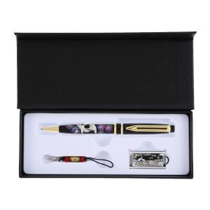

【상세/제작정보】

【인쇄/포장옵션】 | 레이저2곳 / 포장지포장

【공급단가】 | 수량 | 30~ | 100~ | 300~ | 500~ | 1,000~
*VAT별도 | 8G세트 | 29,840원 | 28,900원 | 27,490원 | 26,790원 | 26,320원
 | 16G세트 | 33,650원 | 32,590원 | 31,000원 | 30,210원 | 29,680원
 | 32G세트 | 37,460원 | 36,280원 | 34,510원 | 33,630원 | 33,040원
 | 64G세트 | 41,270원 | 39,970원 | 38,020원 | 37,050원 | 36,400원

【상품 URL】 | https://www.synergygift.co.kr:443/src/goods_detail.php?gdno=32708

